Hoja1
 |  |  |  |  |  | Test de Saltos |  |  |  |  |  | Deporte | Kick Boxing |  |  |  |  | Pliometria de Brazos Push Up
 |  |  |  |  |  |  |  |  |  |  |  | Instituciòn
Fecha | 2017-04-11 |  |  |  | Val.Ideal | Val.Ideal |  |  |  |  | Val.Ideal |  |  |  |  | Pliometria de Brazos (Push Up) |  |  |  | Pliometria de Brazo (Push Up)
 |  |  |  |  | 10 a 20 | 20 a 25 |  | S.Maximo Unico |  |  | < 10 % | Prom. S.Contínuo |  |  |  | Potencia Maxima |  |  |  | Promedio Continuos 10 seg.
Nº | Apellido y Nombre | SJ | CMJ | ABK | CMJ-SJ | ABK-CMJ | DJ 60cm | Unip Izq | Unip Der | Dif en cm | Dif en % | Der | Izq | Dif en % |  | Altura | Velocidad | T.Vuelo/100 |  | Altura | Velocidad | T.Vuelo/100 | Contacto/100 | Quality
1 | Q. J. | 35.2 | 37.4 | 45.3 | 5.9 | 17.4 | 45.3 | 39.6 | 36.3 | 3.3 | 8.3 | 17.16 | 19.05 | -11.0 |  | 24.6 | 2.2 | 4.48 |  | 17.14 | 1.73 | 3.53 | 6.7 | 0.54

 |  |  |  |  |  |  |  |  |  |  |  |  |  |  | Pliometria de Brazos Push Up (Altura en cm)
 |  |  |  |  |  |  |  |  |  |  |  |  |  |  | Push Up | 1 | 2 | 3 | 4 | 5 | 6 | 7 | 8 | 9 | Promedio
 |  |  |  |  |  |  |  |  |  |  |  |  |  |  |  | 10.7 | 12.6 | 13.2 | 20.4 | 18 | 15.2 | 16.7 | 17.3 | 14.5 | 15.4
 |  |  |  |  |  |  |  |  |  |  |  |  |  |  |  |  |  |  |  |  |  |  |  |  | Ind.Fatiga
 |  |  |  |  |  |  |  |  |  |  |  |  |  |  |  |  |  |  |  |  |  |  |  |  | 62.6
Push Up
1 | 10.7
2 | 12.6
3 | 13.2
4 | 20.4
5 | 18
6 | 15.2
7 | 16.7
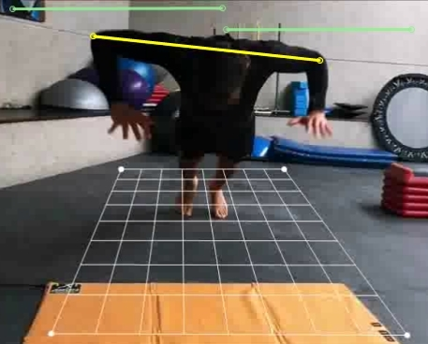
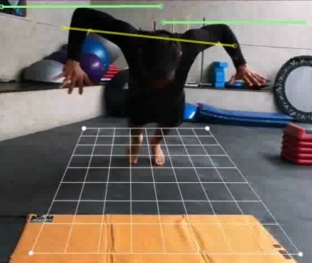

 | Saltos Continuos Unipodalicos (Altura en cm)
 | Salto | 1 | 2 | 3 | 4 | 5 | 6 | 7 | 8 | 9 | 10 | Promedio
 | Izq | 22.9 | 16.7 | 23.8 | 23.8 | 18.8 | 21.2 | 18.8 | 17.3 | 17.3 | 18 | 19.05
 | Der | 18 | 18 | 17.3 | 17.3 | 18 | 18.8 | 21.2 | 18.8 | 15.9 | 15.2 | 17.16
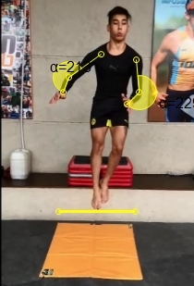
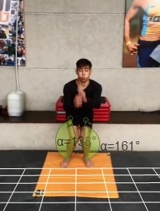
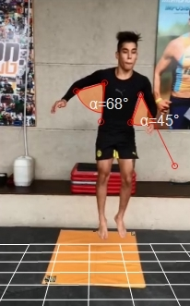

 |  |  |  |  |  |  |  |  |  |  |  |  |  |  |  | Observaciones:
 |  |  |  |  |  |  |  |  |  |  |  |  |  |  |  | Deficit de aprovechamiento de la fuerza elástica en Miembros Inferiores
 |  |  |  |  |  |  |  |  |  |  |  |  |  |  |  | Déficit de aprovechamiento del impulso de brazos
 |  |  |  |  |  |  |  |  |  |  |  |  |  |  |  | Deficit leve de balance y simetría de fuerza- potencia en la comparación entre saltos unipodálicos Izq. Vs. Der.
 |  |  |  |  |  |  |  |  |  |  |  |  |  |  |  | Altura optima para los Drop Jump (Saltos con caida): desde 60 cm.
 |  |  |  |  |  |  |  |  |  |  |  |  |  |  |  | Asimetrias de ejecuciòn en todos los saltos.

